決済詳細ケース
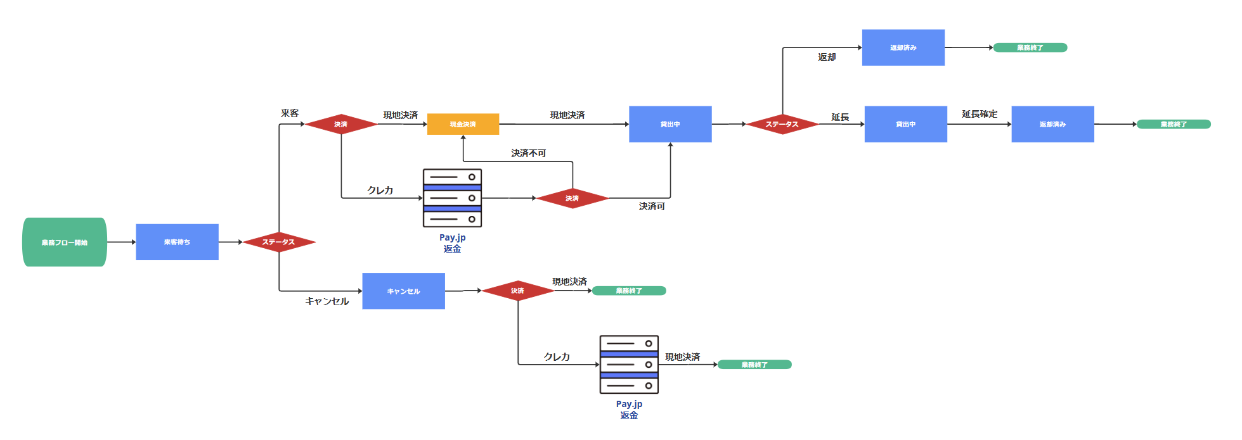

貸出ステータス
決済方法 | ① |  | ② |  |  | ③ |  | ④
クレカ | ● | ● | ● | ● | ● | ● | ● | ● | ● | ● | ● | ● | ● | ● | ● | ●
クレカ失敗（現地） | ● | ● | ● | ● | ● | ● | ● | ● | ● | ● | ● | ● | ● | ● | ● | ●
現地決済 | ● | ● | ● | ● | ● | ● | ● | ● | ● | ● | ● | ● | ● | ● | ● | ●
操作前
来客待ち | ● | ● | ● | ●
貸出中 |  |  |  |  | ● | ● | ● | ●
返却済み |  |  |  |  |  |  |  |  | ● | ● | ● | ●
キャンセル |  |  |  |  |  |  |  |  |  |  |  |  | ● | ● | ● | ●
操作（○：表示活性、●：押下、-：非表示）
ライド開始 | ● |  | ○ |  | ● | - |  | - | ● |  |  |  | ●
ライド終了 | - | ● | - |  |  | ● |  | ○ |  | ● |  |  |  | ●
キャンセル | ○ |  | ● |  |  | - | ● | - |  |  | ● |  |  |  | ●
延長 | - |  | - | ● |  | ○ |  | ● |  |  |  | ● |  |  |  | ●
操作後
来客待ち
貸出中 | ● |  |  |  |  |  |  | ●
返却済み |  |  |  |  |  | ●
キャンセル |  |  | ●
テスト
店舗運営 | FALSE | FALSE | FALSE | FALSE | FALSE | FALSE | FALSE | FALSE | FALSE | FALSE | FALSE | FALSE | FALSE | FALSE | FALSE | FALSE
管理者 | FALSE | FALSE | FALSE | FALSE | FALSE | FALSE | FALSE | FALSE | FALSE | FALSE | FALSE | FALSE | FALSE | FALSE | FALSE | FALSE
決済ステータス
貸出パターン | ① | ① | ① | ② | ② | ② | ③ | ③ | ③ | ④ | ④ | ④
決済方法 | A |  |  | Ｂ |  |  |  | Ｃ |  |  | Ｄ
クレカ | ● | ● | ● | ● | ● | ● | ● | ● | ● | ● | ● | ●
クレカ失敗（現地） | ● | ● | ● | ● | ● | ● | ● | ● | ● | ● | ● | ●
現地決済 | ● | ● | ● | ● | ● | ● | ● | ● | ● | ● | ● | ●
操作前
未決済 | ● |  |  | ● |  |  | ＊１ |  |  | ●
決済済み |  | ● |  |  | ● |  |  | ● |  |  | ●
返金済み |  |  | ● |  |  | ● |  |  | ● |  |  | ●
操作
ライド開始 | ● | ● | ●
ライド終了 |  |  |  |  |  |  | ● | ● | ●
キャンセル |  |  |  | ● | ● | ●
延長 |  |  |  |  |  |  |  |  |  | ● | ● | ●
操作後
未決済 |  |  |  |  |  |  |  |  |  |  | ●
決済済み | ● | ● | ● |  |  |  | ● | ● | ● | ● |  | ●
返金済み |  |  |  | ● | ● | ●
＊１：延長料金が発生している場合のみ
テスト
店舗運営 | FALSE | FALSE | FALSE | FALSE | FALSE | FALSE | FALSE | FALSE | FALSE | FALSE | FALSE | FALSE
管理者 | FALSE | FALSE | FALSE | FALSE | FALSE | FALSE | FALSE | FALSE | FALSE | FALSE | FALSE | FALSE

